상품제안서
베르겐 세라믹 라인머그 2p 선물세트 | 상품코드: S47239

 |  |  |  |  |  |  | 02-713-8555 | www.synergygift.co.kr
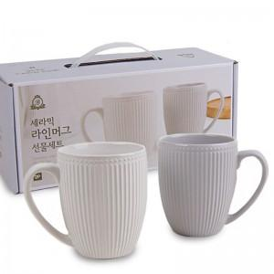

【상세/제작정보】

【인쇄/포장옵션】 | 스티커 / 포장지포장

【공급단가】 | 수량 | 64~ | 112~ | 304~ | 1,008~ | 3,008~
*VAT별도 | 단가 | 4,420원 | 4,180원 | 3,970원 | 3,870원 | 3,800원

【상품 URL】 | https://www.synergygift.co.kr:443/src/goods_detail.php?gdno=47239

